Hur man lägger in matchtider
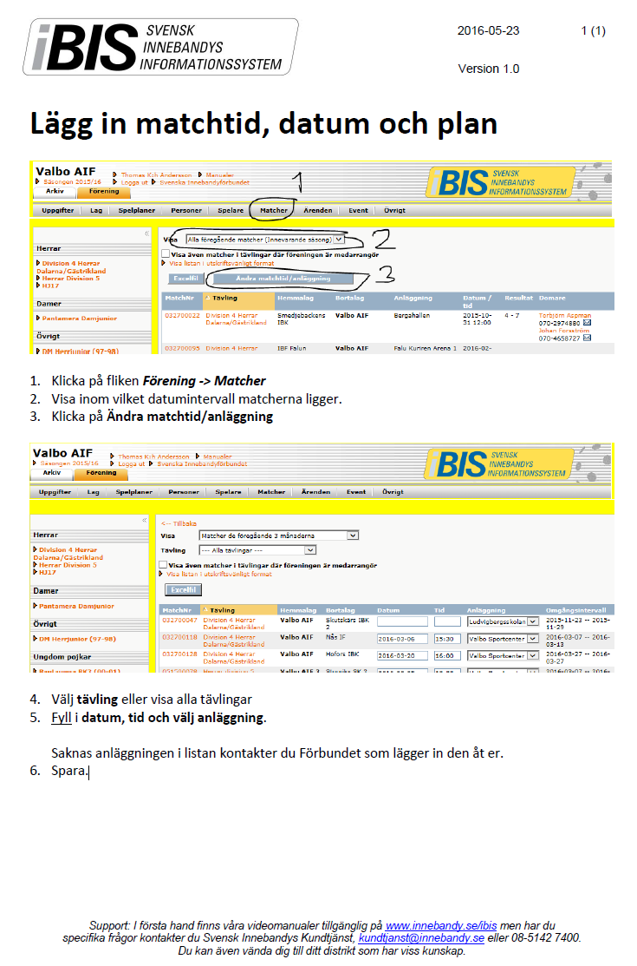
Glöm inte att ändra säsong till 2018/2019 uppe i vänstra hörnet!

